グラフ
平成14年
月別入域観光客数の推移（平成１０年～平成１４年）

 |  |  |  |  |  |  |  |  |  |  |  |  |  | （単位：千人）
 |  | １月 | ２月 | ３月 | ４月 | ５月 | ６月 | ７月 | ８月 | ９月 | 10月 | 11月 | 12月 | 計
 | 平成10年 | 318.1 | 310.5 | 389.8 | 320.2 | 292.2 | 306.5 | 399.9 | 491.2 | 351.3 | 298.0 | 332.0 | 316.8 | 4,126.5
 | 平成11年 | 334.4 | 341.1 | 433.1 | 348.3 | 327.8 | 350.0 | 440.7 | 522.6 | 373.5 | 373.5 | 371.9 | 341.8 | 4,558.7
 | 平成12年 | 335.8 | 387.4 | 453.4 | 347.8 | 322.9 | 337.2 | 340.1 | 496.8 | 392.9 | 376.3 | 374.9 | 355.7 | 4,521.2
 | 平成13年 | 344.5 | 377.0 | 431.2 | 382.0 | 337.0 | 354.9 | 409.3 | 501.3 | 398.7 | 303.4 | 283.4 | 310.7 | 4,433.4
 | 平成14年 | 334.9 | 395.6 | 461.8 | 380.2 | 343.0 | 366.3 | 396.6 | 505.8 | 444.3 | 398.9 | 394.6 | 412.5 | 4,834.5

グラ
平成14年

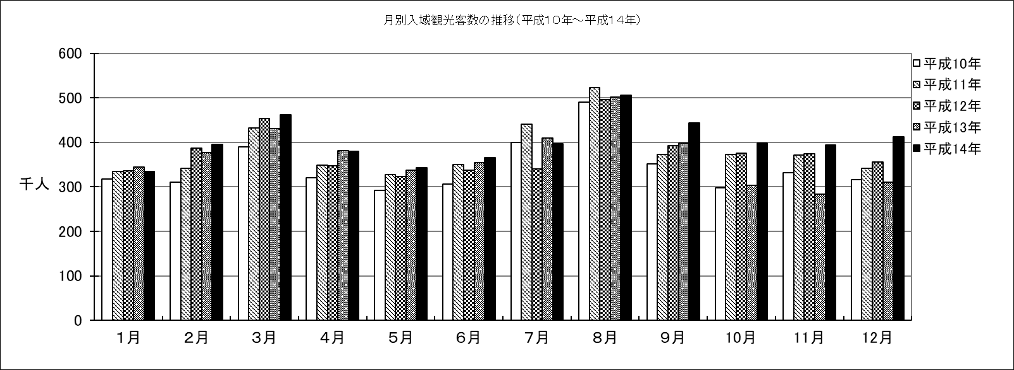

 |  |  |  |  |  |  |  |  |  |  |  |  |  | （単位：千人）
 |  | １月 | ２月 | ３月 | ４月 | ５月 | ６月 | ７月 | ８月 | ９月 | 10月 | 11月 | 12月 | 計
 | 平成10年 | 318.1 | 310.5 | 389.8 | 320.2 | 292.2 | 306.5 | 399.9 | 491.2 | 351.3 | 298.0 | 332.0 | 316.8 | 4,126.5
 | 平成11年 | 334.4 | 341.1 | 433.1 | 348.3 | 327.8 | 350.0 | 440.7 | 522.6 | 373.5 | 373.5 | 371.9 | 341.8 | 4,558.7
 | 平成12年 | 335.8 | 387.4 | 453.4 | 347.8 | 322.9 | 337.2 | 340.1 | 496.8 | 392.9 | 376.3 | 374.9 | 355.7 | 4,521.2
 | 平成13年 | 344.5 | 377.0 | 431.2 | 382.0 | 337.0 | 354.9 | 409.3 | 501.3 | 398.7 | 303.4 | 283.4 | 310.7 | 4,433.4
 | 平成14年 | 334.9 | 395.6 | 461.8 | 380.2 | 343.0 | 366.3 | 396.6 | 505.8 | 444.3 | 398.9 | 394.6 | 412.5 | 4,834.5

